상품제안서
노바메탈 터치볼펜 | 상품코드: F18235

 |  |  |  |  |  |  | 02-412-0044 | www.easy1.co.kr
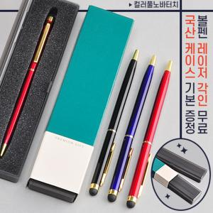

【상세/제작정보】 | 프리미엄슬림케이스가 포함된 메탈 터치볼펜

【인쇄/포장옵션】 | 실크, 레이저 / 포장지포장

【공급단가】 | 수량 | 200~ | 1,000~ | 2,000~ | 3,000~ | 5,000~
*VAT별도 | 단가 | 1,190원 | 1,140원 | 1,100원 | 1,060원 | 1,020원

【상품 URL】 | http://www.easy1.co.kr/src/goods_detail.php?gdno=18235

